14_a_1Proporción del presupues
14_a_1Proporción del presupuesto total de investigación asignada a la investigación en el campo de la tecnología marina
Objetivo | Conservar y utilizar sosteniblemente los océanos, los mares y los recursos marinos para el desarrollo sostenible
Meta | Aumentar los conocimientos científicos, desarrollar la capacidad de investigación y transferir tecnología marina, teniendo en cuenta los Criterios y Directrices para la Transferencia de Tecnología Marina de la Comisión Oceanográfica Intergubernamental, a fin de mejorar la salud de los océanos y potenciar la contribución de la biodiversidad marina al desarrollo de los países en desarrollo, en particular los pequeños Estados insulares en desarrollo y los países menos adelantados
Nombre del Indicador | Proporción del presupuesto total de investigación asignada a la investigación en el campo de la tecnología marina
Definición | Presupuesto Federal para Investigación Científica y Desarrollo Experimental asignado a la Secretaría de Marina entre el Presupuesto Federal Total para Investigación Científica y Desarrollo Experimental multiplicado por 100.
Tipo de Indicador | Global
Algoritmo | 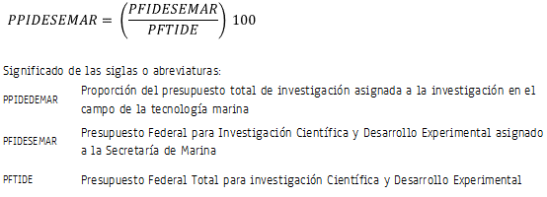
Descripción narrativa del cálculo del indiciador | De la Cuenta de la Hacienda Pública Federal se identifica el Presupuesto Federal Ejercido en Ciencia, Tecnología e Innovación. Éste se clasifica en Investigación Científica y Desarrollo Experimenta, Posgrado, Servicios Científicos y Tecnológicos e Innovación y por secretaría de estado. Con estas clasificaciones, se obtiene el dato de las dos variables del indicador.
Unidad de medida | Porcentaje
Cobertura geográfica | Nacional
Referencia temporal | 2007-2016
Oportunidad | Seis meses después de terminado el periodo de referencia
Periodicidad del indicador | Anual.
Fuente generadora de la información estadística utilizada para el cálculo del indicador | Consejo Nacional de Ciencia y Tecnología (CONACYT). Dirección Adjunta de Planeación y Evaluación con información de la Cuenta de la Hacienda Pública Federal.
Fecha de actualización del indicador | 19 de junio de 2017
Fecha de próxima actualización del indicador | Junio de 2018
Unidad de Estado (UE) responsable de calcular el indicador | Consejo Nacional de Ciencia y Tecnología (CONACYT). Dirección Adjunta de Planeación y Evaluación (DAPE). CONACYT http://www.siicyt.gob.mx/index.php/transparencia/informes-conacyt/informe-general-del-estado-de-la-ciencia-tecnologia-e-innovacion/informe-general-2014
Importancia y utilidad del indicador | El indicador mide el grado de involucramiento del país con respecto a conservar y utilizar sosteniblemente los océanos, los mares y los recursos marinos para el desarrollo sostenible.
Referencia nacional y/o internacional | Secretaría de Hacienda y Crédito Público (SHCP), Cuenta de la Hacienda Pública Federal (CHPF).
Observaciones | Los datos de las variables del indicador los calcula el CONACYT con base en la información publicada en la Cuenta de la Hacienda Pública Federal.
Contacto | Dr. Víctor Gerardo Carreón Rodríguez Director Adjunto de Planeación y Evaluación Teléfono: 55 5322 7700, ext. 7100 Email: vgcarreon@conacyt.mx Dirección: Avenida Insurgentes Sur 1582 Colonia Crédito Constructor, 03940 Benito Juárez, Benito Juárez, Ciudad de México

